关系图
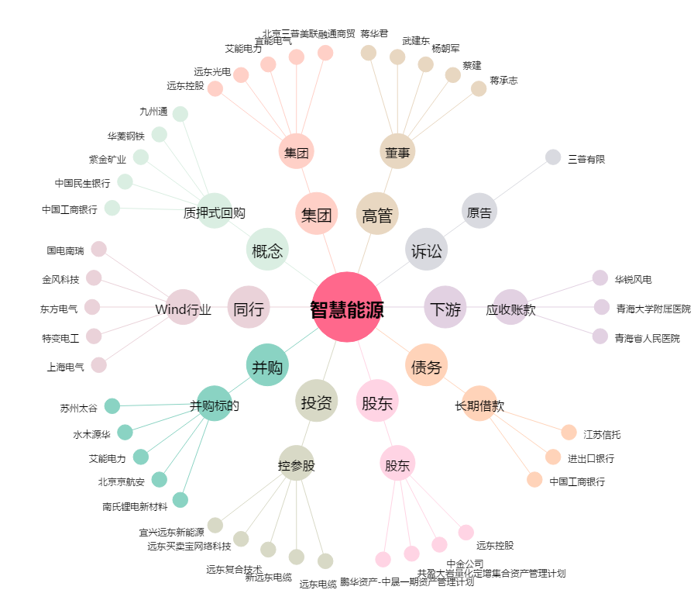
智慧能源[600869.SH] - 关系概览图

